Sheet1
 | 2017 ОНЫ ӨСВӨРИЙН ШИГШЭЭ БАГИЙН ТАМИРЧДЫН СУДАЛГАА

№ | Зураг | Овог | Нэр | Хүйс | Регистерийн дугаар | Спортын төрөл
1 | 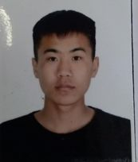 | Энхбат | Мөнхбат | эр | НА99040913 | Байт харваа
2 | 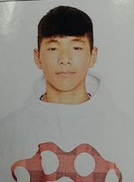 | Батмөнх | Дашбалбар, | эр | НТ01271115 | Байт харваа
3 |  | Анхбаяр | Мөнхчимэг | эм | НЭ00300401 | Байт харваа
4 | 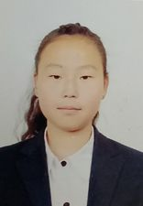 | Нямдаваа | Монголжин | эм | НЭ01261007 | Байт харваа
5 | 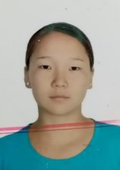 | Нямтайван | Буянжаргал | эм | ТА99020804 | Байт харваа
6 | 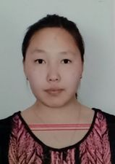 | Амарсайхан | Сүнжидмаа | эм | НМ00252709 | Байт харваа
7 |  | Майцэцэг | Сувдэрдэнэ | Эм | НЮ07270505 | Тэшүүр
8 | 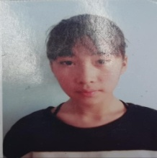 | чинхорлоо | Хулан | Эм | НУ04291304 | Тэшүүр
9 | 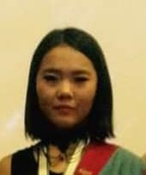 | Гүрбазар | Номин-Эрдэнэ | Эм | УД03221800 | Тэшүүр
10 | 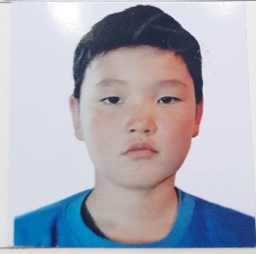 | Д | Бямбадорж | Эр | НУ 03262117 | Тэшүүр
11 | 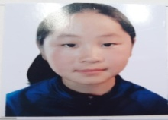 | Хэрлэнбаатар | Баярт-Учрал | Эр | УХ 06210105 | Тэшүүр
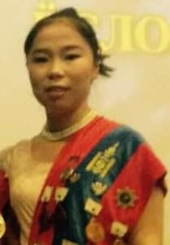 12 |  | Төмөрбат | Халиунаа | Эм | НУ99042301 | Тэшүүр
13 | 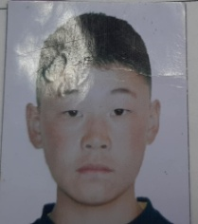 | Ононхүү | Одбилэг | Эм | НУ01312817 | Тэшүүр
14 | 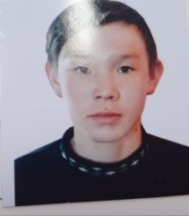 | Г | Өсөхбаяр | Эр | НУ02280411 | Тэшүүр
15 | 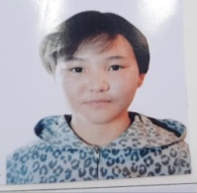 | Энхтуяа | Мөнхтуяа | Эм | НУ00320504 | Тэшүүр
16 | 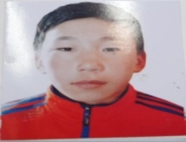 | Эрдэнэбилэг | Мөнх-Эрдэнэ | Эр | НУ04312331 | Тэшүүр
17 | 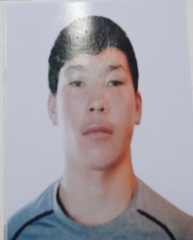 | Калитурат | Алданиш | Эр | НУ00320504 | Тэшүүр
18 |  | Гүрбазар | Номинэрдэнэ | Эм | УД03221800 | Дугуй
19 | 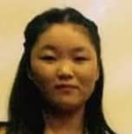 | Нямтөмөр | Өлзийням | Эм | НУ 02263006 | Дугуй
20 | 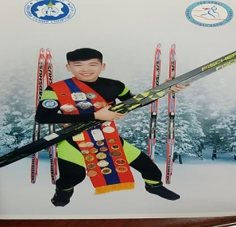 | Батсүх | Хонгор | Эм | НМ 03241619 | Дугуй
21 |  | Ононхүү | Одбилэг | Эр | НУ 03312817 | Дугуй
22 | 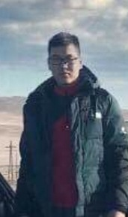 | Э. | Сэдэд | Эр | НУ 00262617 | Дугуй
23 |  | Баттогтох | Бат-Оргил | Эр | НН 05291113 | Дугуй
24 |  | Г | Өсөхбаяр | Эр | НУ02280411 | Дугуй
25 | 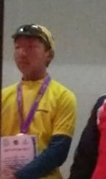 | Сүхбаатар | Очирсүх | Эр | НЭ 01292617 | Дугуй
26 | 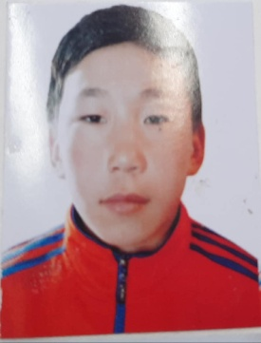 | Эрдэнэбилэг | Мөнх-Эрдэнэ | Эр | НУ04312331 | Дугуй
27 | 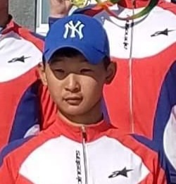 | Нацагдорж | Лхагва-Очир | Эр | НМ 04281818 | Дугуй
28 |  | Дуламсүрэн | Оюунчимэг | Эм | НЙ 00281401 | Цана
29 |  | Дуламсүрэн | Урангоо | Эм | НЙ 04240501 | Цана
30 |  | Гэрэлцацрал | Мөнхзул | Эм | НМ 03300601 | Цана
31 |  | С | Энхболд | Эр | ЧД 04222616 | Цана
32 |  | Ариунжаргал | Хүслэн | Эм | УТ 06303010 | Цана
33 |  | Баттогтох | Бат-Оргил | Эр | НН 05291113 | Цана
34 |  | Б | Мөнгөнцэцэг | Эм | НЩ 06270304 | Цана
35 |  | Гантулга | Энхсайхан | Эр | НМ 06291417 | Цана
36 |  | Батсүх | Хонгор | Эр | НМ 03241619 | Цана
37 |  | Төртогтох | Амарсайхан | Эр | НМ 06211613 | Цана
38 |  | Дөлбадрах | Ганхөлөг | эм | ню08231917 | софт теннис
39 |  | Баатарпүрэв | Тулга | эр | нэ03270218 | софт теннис
40 |  | Солонго | МолорЭрдэнэ | эр | нэ04241414 | софт теннис
41 |  | Ганбаатар | Алтанзул | эм | нэ02282803 | софт теннис
42 |  | Жаргалсайхан | Энхчимэг | эм | нэ02280807 | софт теннис
43 |  | Батбаатар | Эрдэнэбаатар | эр | нэ02240415 | софт теннис
44 |  | Батбаатар | Сүхбат | эр | нэ022218106 | софт теннис
45 |  | Мөнхбаяр | Энхжин | эм | нэ03062200 | софт теннис
46 |  | Бхттогтох | Хосбаяр | эр | уж08271/818 | софт теннис
47 |  | Давааням | Цоггэрэл | эр | нс00232212 | софт теннис
48 |  | Мөнхнасан | Биндэрьяа | эм | нт04241901 | Ширээний теннисс
49 |  | Мөнхсайхан | Соелмаа | эм | ут03270828 | Ширээний теннисс
50 |  | Мухлай | Мөнх-Алдар | эр | уц11311454 | Ширээний теннисс
51 |  | аргалсайхан | Энхчимэг | эм | нэ02280807 | Ширээний теннисс
52 |  | Бааиарпүрэв | Тулга | эр | нэ03270218 | Ширээний теннисс
53 |  | Давааням | Цоггэрэл | эр | нс00232212 | Ширээний теннисс
54 |  | Энхбат | Золжаргал | Эм | УЖ02293024 | Чөлөөт бөх
55 |  | Эрдэнэтуул | Рэнцэнханд | Эм | НФ02252403 | Чөлөөт бөх
56 |  | Эрдэнэочир | Одгэрэл | Эм | ОЖ05272704 | Чөлөөт бөх
57 |  | Батцэнгэл | Төрболд | Эр | НБ01220910 | Чөлөөт бөх
58 |  | Бөхбат | Цэцэнбилэг | Эм | НБ04262228 | Чөлөөт бөх
59 |  | Наадамбат | Батбилгүүн | Эр | НБ04212711 | Чөлөөт бөх
60 |  | Энхбат | Энхболд | Эр | НБ03212135 | Чөлөөт бөх
61 |  | Мөнхзул | Ууганзаяа | Эм | НБ01210702 | Чөлөөт бөх
62 |  | Ганзориг | Энхжин | Эр | НИ02252105 | Чөлөөт бөх
63 |  | Наранхүү | Цэрэнпунцаг | Эр | НЭ01230821 | Чөлөөт бөх
64 |  | Лхамлүндэв | Билгүүн | эр | НЭ02202010 | Чөлөөт бөх
65 |  | Наэдин-Эрднэн | Нямдавааа | эр | НН03250417 | Чөлөөт бөх
66 |  | Лхамбүзмаа | Мөнх-Од | Эр | ЙН03222739 | Чөлөөт бөх
67 |  | Бат-Очир | Ган-Эрдэнэ | Эр | ОЛ03242712 | Чөлөөт бөх
68 |  | Буянхүү | Цэнгэлбадрах | Эр | КН03302515 | Чөлөөт бөх
69 |  | Наранбаатар | Ганцоож | Эр | НГ02311112 | Чөлөөт бөх
70 |  | Энхбаатар | Отгоэжаргал | Эм | НЭ04242805 | Чөлөөт бөх
71 |  | Эрдэнэмөнх | Эрхэмжаргал | Эм | НА00212511 | Чөлөөт бөх
72 |  | Найгал | Бүжинлхам | Эм | ЙР02221200 | Чөлөөт бөх
73 |  | Хишигжаргал | Баярцэцэг | Эм | НГ02270903 | Чөлөөт бөх
74 |  | Булгамаа | Шинэсаран | Эм | НБ01222404 | Чөлөөт бөх
75 |  | Доржпүрэв | Нямдорж | Эр | НБ03221618 | Чөлөөт бөх
76 |  | Нямдорж | Даваадэлгэр | Эм | НЭ03231707 | Бокс
77 |  | Батбаярын | Анужин | Эм | УЖ04242926 | Бокс
78 |  | Мөнхтөр | Энхболд | Эр | УО02210306 | Бокс
79 |  | Атарсайхан | Цэгц-Үжин | Эм | НН05211400 | Бокс
80 |  | Мөнхбат | Санчирмаа | Эм |  | Бокс
81 |  | Бямба-Очир | Ану-Үжин | Эм |  | Бокс
82 |  | Цолмон | Дашмаа | Эм |  | Бокс
83 |  | Энхсайхан | Тэмүүлэн | Эр | НН 03310910 | Бокс
84 |  | Очирдарь | БямбаЭрдэнэ | эр | нэ01263011 | Хөнгөн атлетик
85 |  | Батлут | Долгоржав | эм | нз01250102 | Хөнгөн атлетик
86 | ХАР ЦАГААН МАЛГАЙТАЙ ЗУРАГ | Азбилэг | Мөнхболд | эр | НФ02210813 | Хөнгөн атлетик
87 |  | Төмөр | Уянгамаа | эм | лд02272403 | Хөнгөн
88 |  | Отгондаваа | Отгонтэнгэр | эр | на01221311 | Хөнгөн атлетик
89 |  | Алтанзул | Янжинлхам | эр | ВЕ04250701 | Хөнгөн атлетик
90 |  | Наранбат | Нандинцэцэг | эм | нэ02310901 | Хөнгөн атлетик
91 |  | Отгонбаатар | Анхил | эм | нэ02302909 | Хөнгөн атлетик
92 |  | Дуламсүрэн | Оюунчимэг | эм | нй00281401 | Хөнгөн атлетик
93 |  | Мөнх-Эрдэнэ | Эрхэмжаргал | эр | на00212511 | Хөнгөн
94 |  | Эрдэнэбилэг | Үрлээ | эм | НХ04250703 | Хөнгөн атлетик
95 |  | Сонинболд | Хулан | эм | НЙ04231308 | Хөнгөн атлетик
96 |  | Ганбаатар | Шижирбат | эр | НЙ06231218 | Хөнгөн атлетик
97 |  | Батбаатар | Энхбаатар | эр | на03283118 | Хөнгөн атлетик

